Sheet1
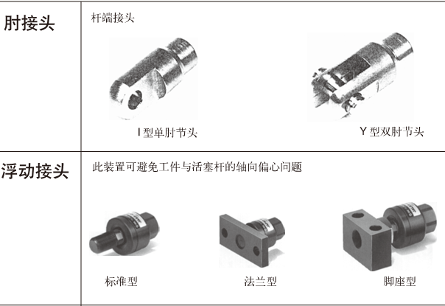
返回首页
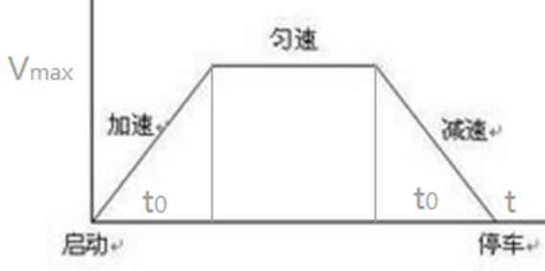
气缸
负载
气缸选型向导(以SMC和亚德客为例)
已知条件：布局方式、负载重量、工作压力、摩擦系数、安全系数 |  |  |  | 布局方式示意图 |  |  |  |  | 附 气缸速度参考(CMD)
步骤 | 参数 | 取值 | 备注 |  |  |  |  |  |  | 0
面 积 = 位 移
已知条件 | 倾斜度θ(°) | 0 | 水平0°，垂直90° |  |  |  |  |  |  | 2
导 轨
θ
 | 负载重量(kg) | 10 |  |  |  |  |  |  |  | 2
t0
t1
t
 | 工作气压力P(MPa) | 0.5 | 应≤减压阀进口压力*85% |  |  |  |  |  |  | 2
 | 摩擦系数μ | 0.02 | 参考说明 |  |  |  |  |  |  | 0
 | 负载率(安全系数)η | 0.5 | 表1 | 表1 负载率η常取0.8, 0.65, 0.5, 0.35
 | 气缸运行时间t(s) | 1 | 根据生产定，0.5~1 | 速度(mm/s) | 静止且非重要 | ＜50 | 50~500 | ＞500 | 附：亚德客气缸理论出力表
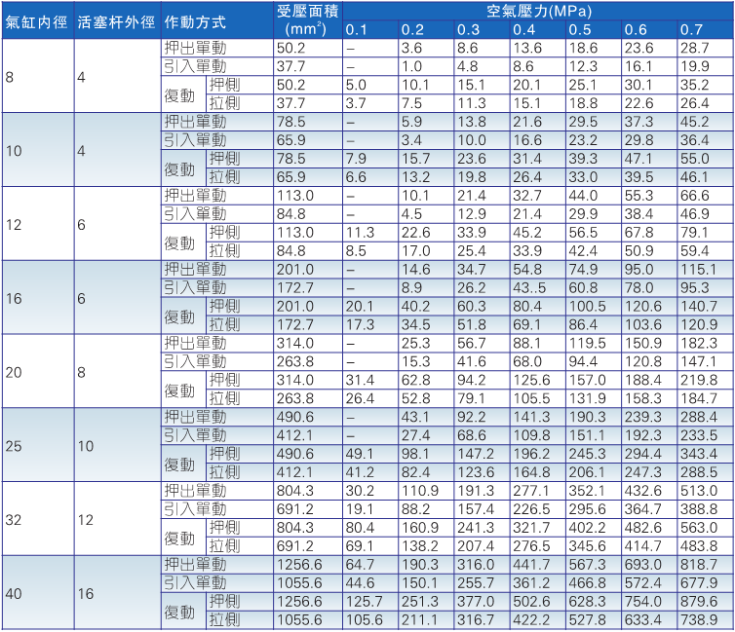
 | 气缸启动时间t0(s) | 0.1 | 一般都是0.1 | η | ≤0.8 | ≤0.65 | ≤0.5 | ≤0.35
 | 气缸刹车时间t1(s) | 0.1 | 一般=t0
 | 负载行程L0(mm) | 90 |  | 表2 双作用气缸出力表(SMC)
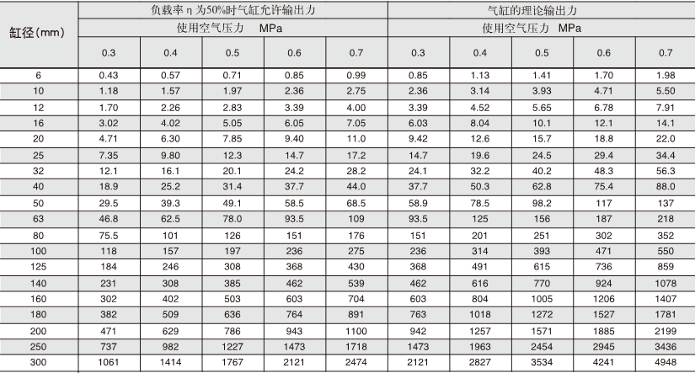
1，计算所需最小 缸径 | 最大线速度Vmax(m/s) | 0.100 | 100 mm/s
 | 加速度a(m/s²) | 1.000
 | 负载需最小力F0(N) | 11.96 | 未考虑η
 | 气缸理论出力F(N) | 23.92 | 已考虑η，对应表2
 | 推力最小缸径D1 | 7.80 | 也可直接查样本 表2
 | 初设杆径d0 | 4.00
 | 拉力最小缸径D2 | 8.77
2，确定气缸行程, 确定基本型号 | 负载行程L0(mm) | 90
 | 气缸行程选择L(mm) | 100 | 表3
 | 基本型号 | CJ 16x100 | 种类 缸径x行程
3，确定安装配件 (选填) | 安装方式 | 基本型 | 表4
 | 缓冲方式 | 橡胶缓冲 | 表5
 | 是否有磁石 | 是 | 表6
 | 接头选择 | I接头 | 表7

说明： 1，提示：气动模式下的机构设计，很多已知条件本身就难以量化，兼之应用工况非常复杂多变，大部分计算只需考虑“worst case”（最糟糕状态），计算的意义在于让我们规避不必要的失误。举个例子，计算出某场合需要选用一个缸径Φ40的气缸，这就是底线，但完全没有必要说，给个安全系数，然后选一个“精确”缸径，实际的做法，应该是根据各种考虑，可能会选缸径Φ50或者Φ63乃至Φ100。 2，整个气缸选型最关键的是，工况确认和拟定已知条件上，而不是落在“用什么公式来计算”。换言之，从气缸选型的实战意义看，如下图所示的思路，A部分才是重点和难点，也是有设计意义的部分。 3，普通直线滑轨安装后的摩擦系数为0.01~0.02，考虑到预压力、多轨道平行度等影响，单条滑轨建议放大为0.02以上，多轨道建议放大到0.05~0.1(图惜注)。

 |  |  |  |  |  |  |  |  | 附：亚德客迷你气缸标准行程表
 |  |  |  | 表3 普通气缸缸径与行程(SMC)
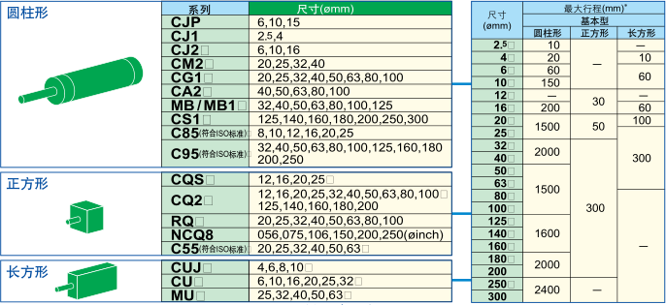

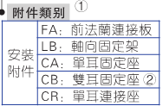
文档信息 编写：图惜 参考：《SMC气动元件选型步骤》 《亚德客产品型录2018》 《自动化机构设计工程师速成宝典之实战篇》 ——康博 修改日志： 2018.8.12完成文档，只能计算负载水平和竖直布局，且没有考虑惯性力，即F0=mgμ(水平)或F0=mg(竖直)； 2018.8.15更新文档，加入倾斜角θ，可以计算任何坡度布局，且考虑启动加速度a，即F0=mg(sinθ+μcosθ)+ma； |  |  |  |  |  |  |  |  | 附 亚德客迷你气缸安装方式
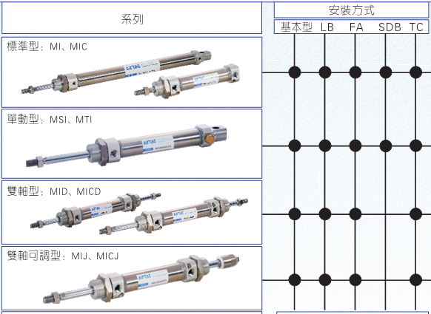

 |  |  |  | 表4 安装方式
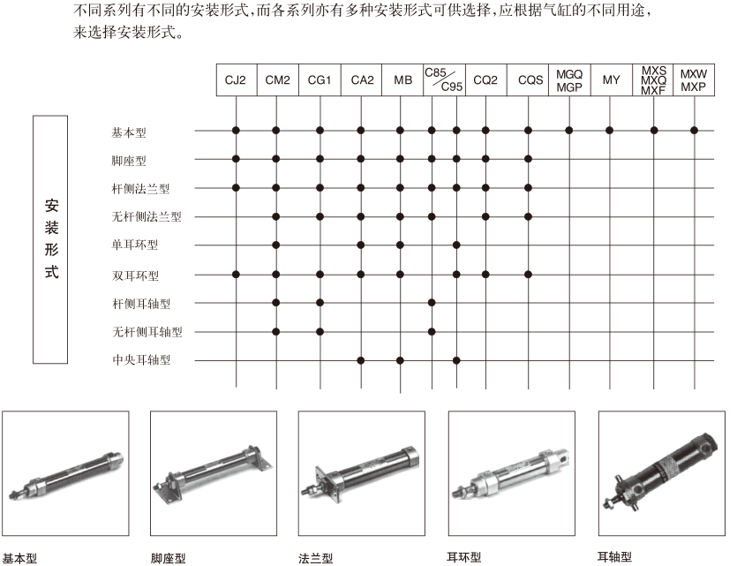

 |  |  |  |  |  |  |  |  | 附 亚德客迷你气缸型号填写参考
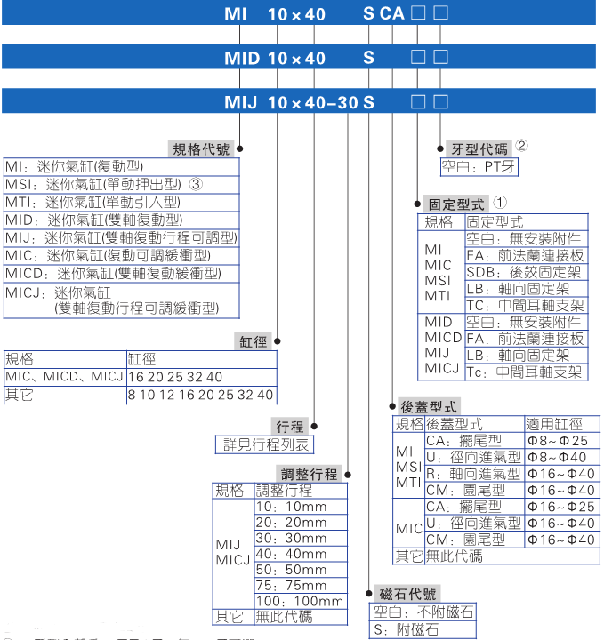

 |  |  |  | 表5 缓冲方式


 |  |  |  | 表6 磁石选择
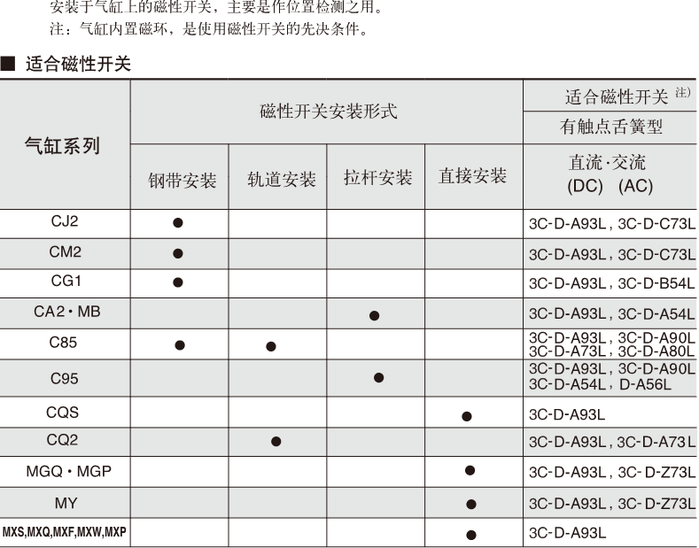

 |  |  |  | 表7 接头选择

